例6-5
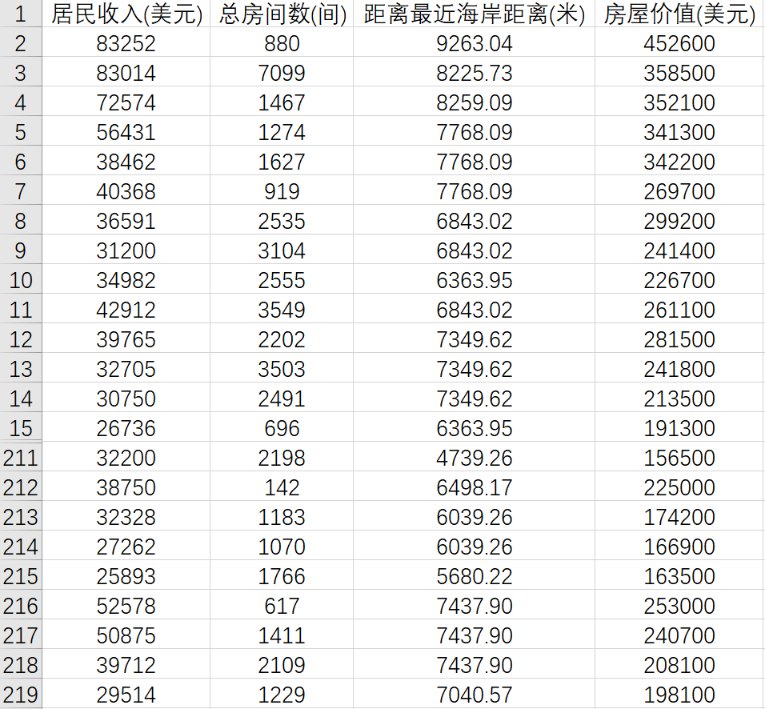
【例6-5】房产经纪人发现加州房价与下列三个因素有关: X1: 居民收入， X2: 总房间数，X3: 距离最近海岸的距离，他想知道当X1为19167、X2为2643、X3为7349.62时的房价。表6-5中给出了三个因素与加州房价的示例数据。
表6-5

